convenciones
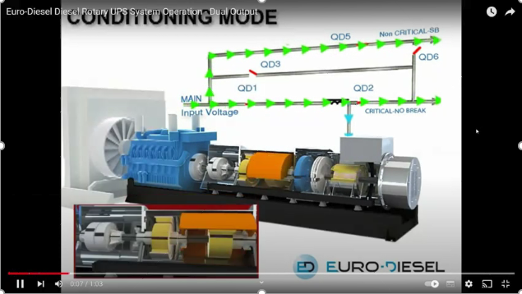
1 | NB1300Vibracion1 | Vibracion extremo 1 carga cinetica
2 | NB1300Vibracion2 | Vibracion extremo 2 carga cinetica
3 | NB1300tPrec | Temperatura de precalentador
4 | NB1300tGener | Temperatura del Generador
5 | NB1300tCuarto | Temperatura del cuarto de control
6 | NB1300tBloque | Temperatura del bloque del motor
7 | NB1300tAmbien | Temperatura ambiente
8 | NB1300hCuarto | Humedad del cuarto de control
4
1
3
2
6

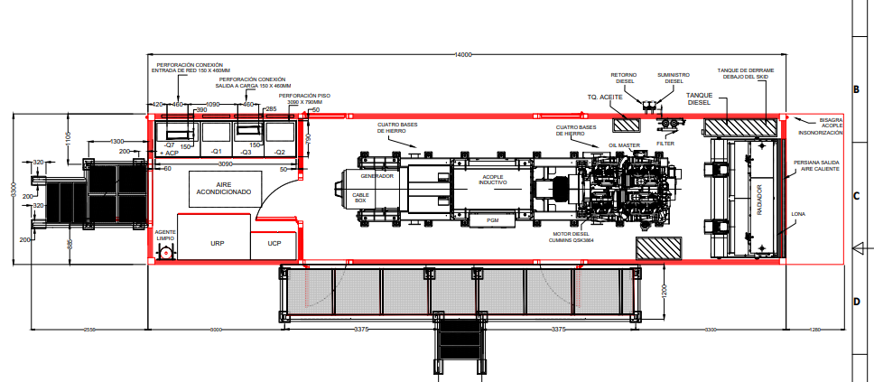

8
5

7

